关系图
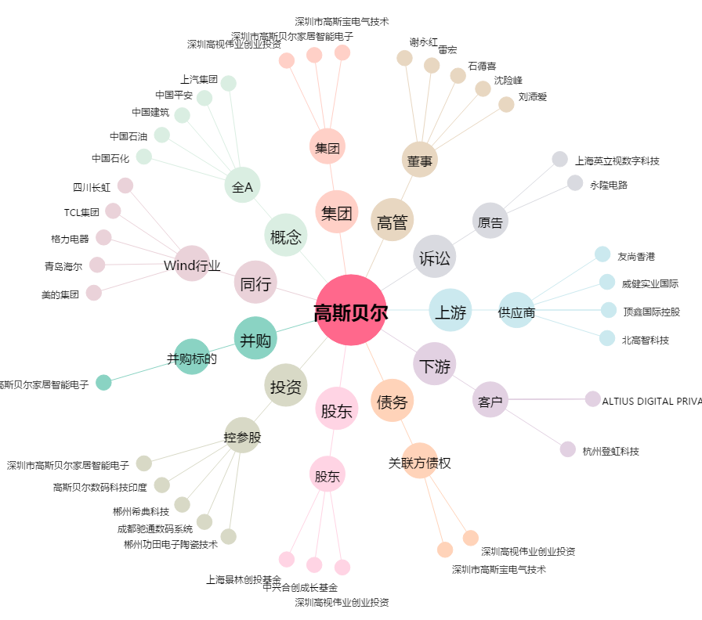
高斯贝尔[002848.SZ] - 关系概览图

